表紙
誕生日は何曜日？
テスト報告書
（株）東京技術計算コンサルタント
第１．１版：2017年4月27日

エビデンス（正常系）
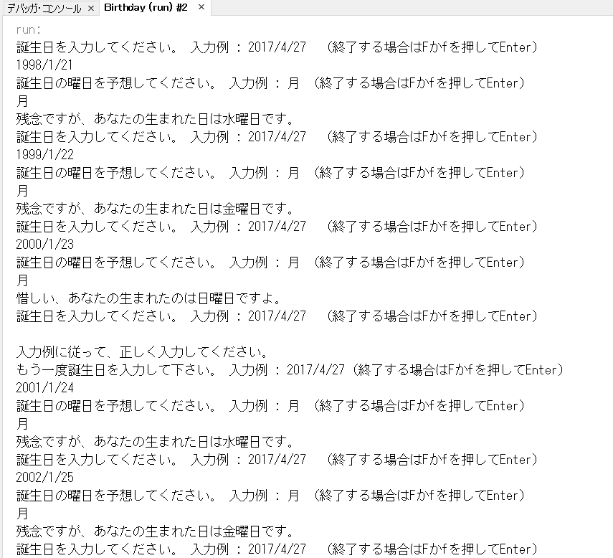
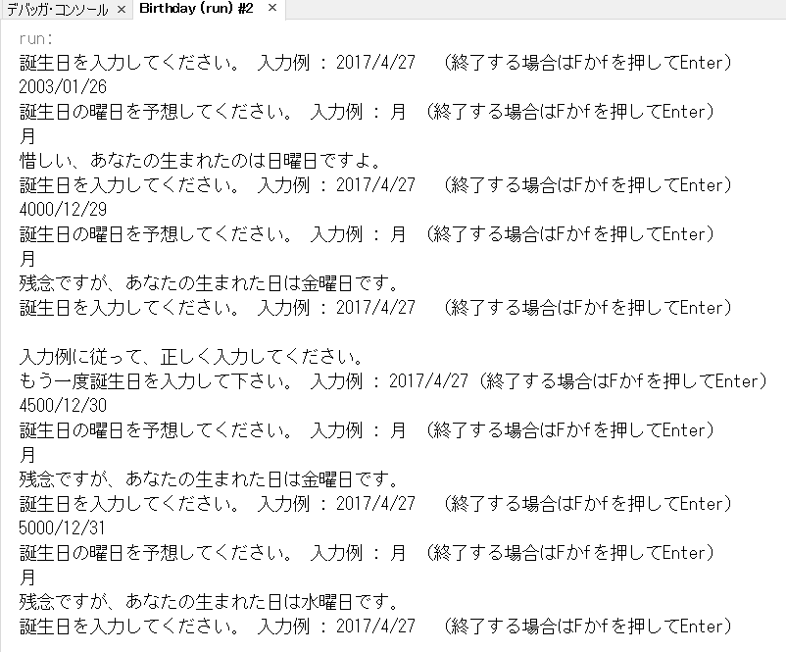
エビデンス
 | ■正常系 1 (テスト項目No.1 , No.2 No.3 , No.5)
 | ★出力確認
 | 1 | 入力データ仕様 *1 , *2 , *3 | 入力指示 | 誕生日を入力してください。 入力例 : 2017/4/27 （終了する場合はFかfを押してEnter）
 | 2 |  |  | もう一度誕生日を入力して下さい。 入力例 : 2017/4/27（終了する場合はFかfを押してEnter）
 | 3 |  |  | 誕生日の曜日を予想してください。 入力例 : 月 （終了する場合はFかfを押してEnter）
 | 4 |  | エラー | 入力例に従って、正しく入力してください。
 | 6 | 出力仕様 *5 | 曜日表示 | 正解です、よく何曜日に生まれたか知っていますね。
 | 7 |  |  | 惜しい、あなたの生まれたのはxx曜日ですよ。
 | 8 |  |  | 残念ですが、あなたの生まれた日はxx曜日です。

 |  |  | No.1 , 2 |  | No.3

 |  |  | No.5
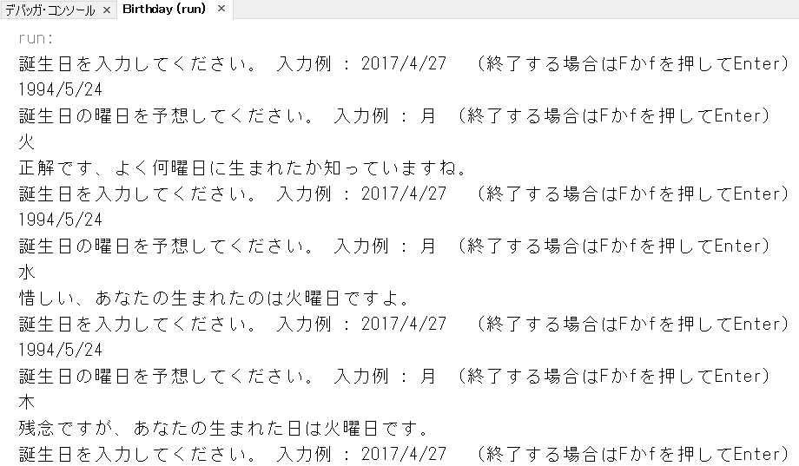

 | ■正常系 2 (テスト項目No.4 , No.6)
 | ★正常系テスト・データ *4 , *6
 | a | 2017/04/03 |  | a | b
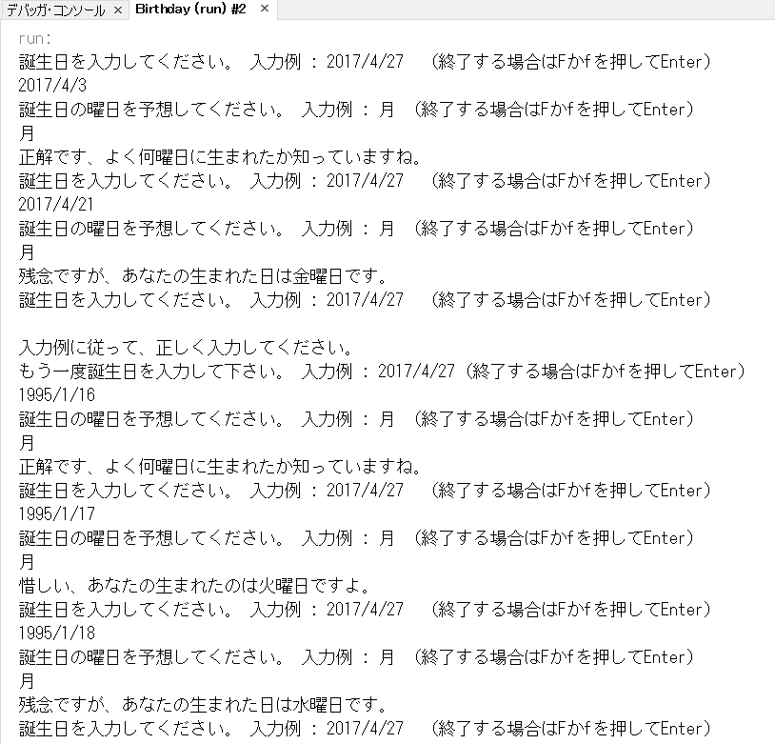
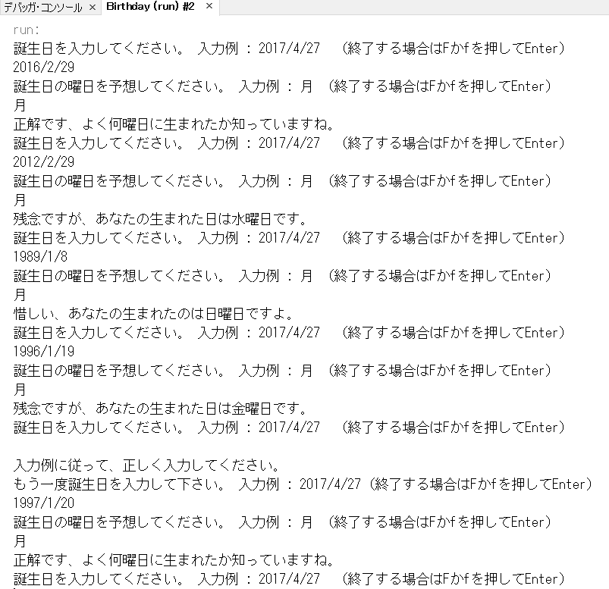
 |  | 2017-04-21
 |  | 1995-01-16
 |  | 1995-01-17
 |  | 1995-01-18
 | b | 2016-02-29
 |  | 2012-02-29
 |  | 1989-01-08
 |  | 1996-01-19
 |  | 1997-01-20
 | c | 1998-01-21
 |  | 1999-01-22
 |  | 2000-01-23
 |  | 2001-01-24
 |  | 2002-01-25
 | d | 2003/01/26
 |  | 767374
 |  | 949996
 |  | 1132618

 |  |  |  | c | d

エビデンス（異常系）
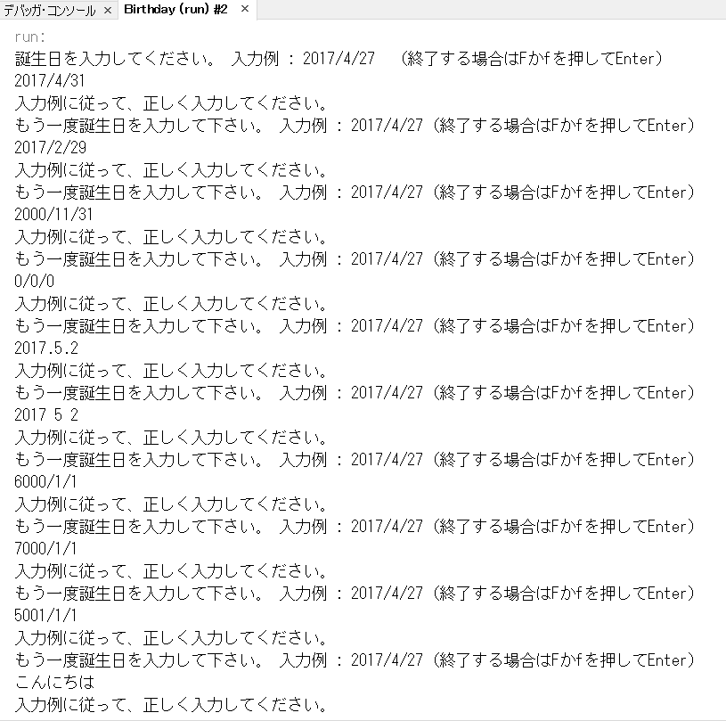
エビデンス
 | ■異常系 1 (テスト項目No.7～No.10)
 | ★異常系テスト・データ | *7 , *8 , *9 , *10
 |  | 誕生日
 |  | 2017/4/31
 |  | 2017/2/29
 |  | 2000/11/31
 |  | 0/0/0
 |  | 2017.5.2
 |  | 2017 5 2
 |  | 1497496
 |  | 1862739
 |  | 1132619
 |  | こんにちは。
 |  | 月曜日

